Input + Process
NO. | EXPLANATORY |  |  |  |  | FORMULA | VALUE | UNIT
A. | INPUT DATA PERENCANAAN
A.1. | Input data material kolom
 | Kuat tekan beton, |  |  |  |  | fc' = | 35 | MPa
 | Tegangan leleh baja tulangan longitudinal, |  |  |  |  | fyl = | 420 | MPa
 | Tegangan leleh baja tulangan transversal, |  |  |  |  | fyt = | 420 | MPa
 | Modulus elastisitas baja, |  |  |  |  | Es = | 200000 | MPa

A.2. | Input data dimensi kolom
 | Panjang penampang kolom, |  |  |  |  | Lc = | 300 | mm
 | Lebar penampang kolom, |  |  |  |  | Wc = | 600 | mm
 | Tebal selimut beton, |  |  |  |  | ts = | 40 | mm
 | Bentang kolom, |  |  |  |  | Lu = | 4000 | mm
 | Ukuran maksimum agregat, |  |  |  |  | dagg = | 40 | mm
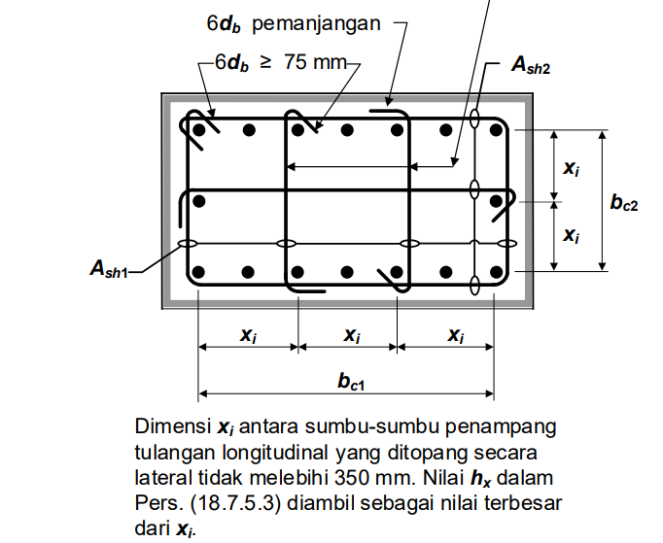
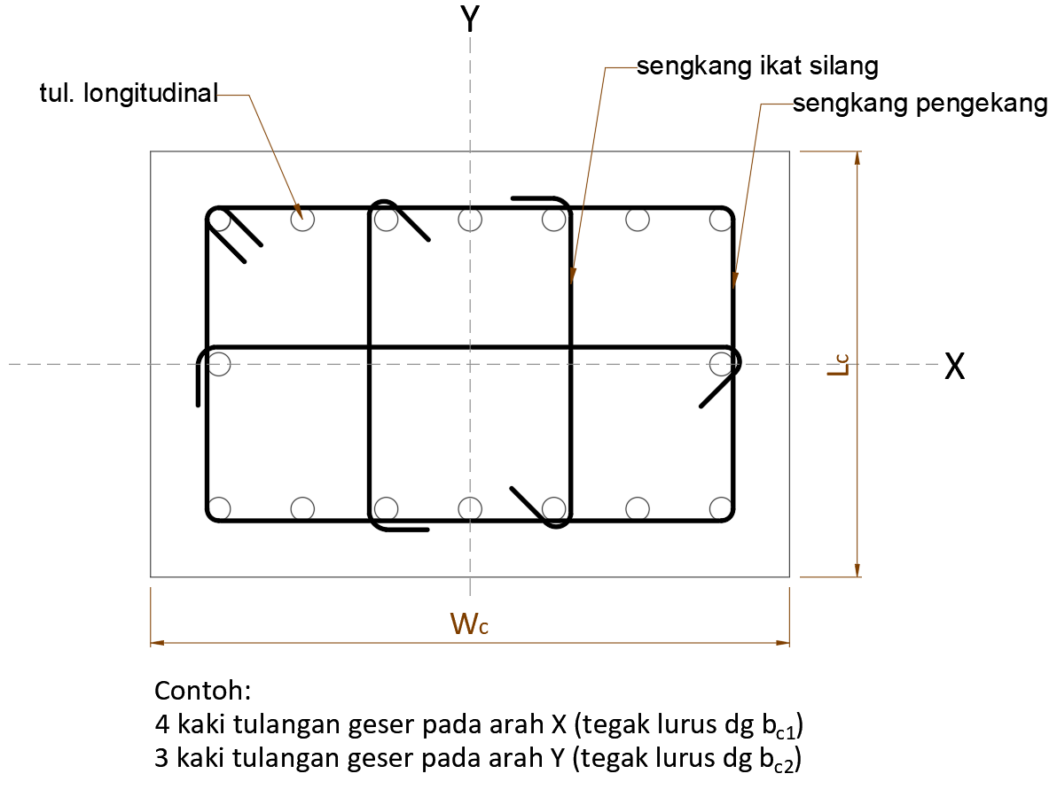

 | Diameter tulangan longitudinal, |  |  |  |  | D = | 22 | mm
 | Jumlah tulangan longitudinal, |  |  | Arah sejajar sumbu X, |  | nlx = | 7
 |  |  |  | Arah sejajar sumbu Y, |  | nly = | 3

 | Arah sejajar sb. X Spasi ke-i | Jarak antar tul | Arah sejajar sb. Y Spasi ke-i | Jarak antar tul
 |  | longitudinal |  | longitudinal
 |  | (mm) |  | (mm)
1 | 1 | 78.67 | 1 | 86.00
2 | 2 | 78.67 | 2 | 86.00
3 | 3 | 78.67
4 | 4 | 78.67
5 | 5 | 78.67
6 | 6 | 78.67
7
8
 |  | 472.00 |  | 172

 | Diameter tulangan transversal pengekang, |  |  |  |  | D = | 13 | mm
 | Jumlah tulangan transversal yang digunakan |  |  | Arah sejajar sumbu X, |  | ntx = | 5
 |  |  |  | Arah sejajar sumbu Y, |  | nty = | 3
 | Spasi bersih tul. Longitudinal yang tidak ditumpu ke tul. yang ditumpu, |  |  |  |  | slongitudinal = | 78.67 | mm
 | Spasi terbesar antar tulangan longitudinal yang diikat oleh sengkang pengekang atau ikat silang sengkang,
 |  |  |  |  |  | hx = | 157.33 | mm

 | Jarak tulangan transversal sepanjang Lo, |  |  |  |  | s1 = | 75 | mm
 | Jarak tulangan transversal diluar panjang Lo, |  |  |  |  | s2 = | 120 | mm

A.3. | Input data beban
 | Gaya geser akibat kombinasi beban terfaktor, |  |  |  |  | Vu = | 240000 | N
 | Gaya aksial tekan akibat kombinasi beban terfaktor, |  |  |  |  | Pu = | 23000 | N | nb. Gaya aksial bernilai positif untuk tekan
 | Momen lentur akibat kombinasi beban terfaktor, |  |  |  |  | Mu = | 3.26E+08 | Nmm
 | Kekuatan momen lentur maksimum bagian atas kolom, |  |  |  |  | Mpr-top = | 1.10E+09 | Nmm
 | Kekuatan momen lentur maksimum bagian bawah kolom, |  |  |  |  | Mpr-bot = | 1.10E+09 | Nmm

B. | DESAIN PENULANGAN GESER KOLOM SRPMK
B.1. | Cek spasi tulangan
 | 1. Spasi bersih tul. Longitudinal yang tidak ditumpu ke yang ditumpu,
 |  | slongitudinal | ≤ | 150
 |  | 78.67 | ≤ | 150 | → | [ OK ]

 | 2. Syarat spasi terbesar antar tulangan longitudinal yang diikat oleh sengkang pengekang atau ikat silang sengkang, hx:
 | Cek:
 |  | Pu | > | 0,3 * Ag * fc' |  | fc' | > | 70
 |  | 23000 | ≤ | 1890000 |  | 35 | ≤ | 70

 | Kesimpulan: | → | [ hx ≤ 350 mm ]

 | Cek nilai hx, | hx | ≤ | 350
 |  | 157 | ≤ | 350 | → | [ OK ]

B.2. | Desain Tulangan Transversal Kolom SRPMK
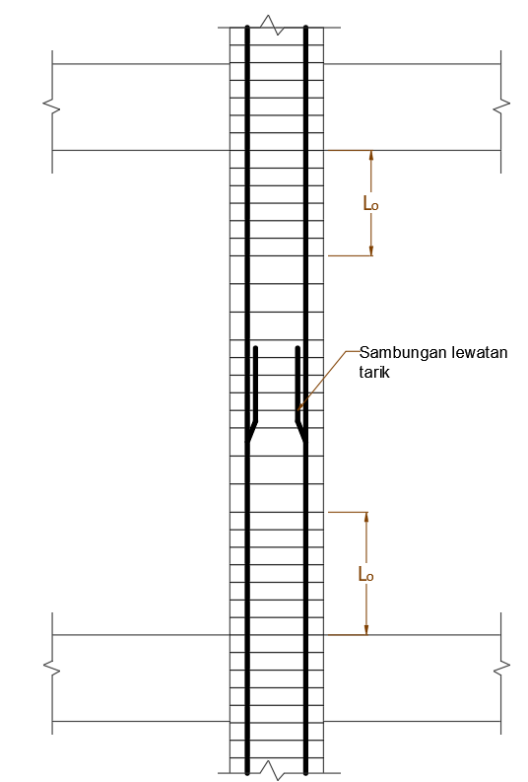

 | Desain Tulangan Transversal Kolom SRPMK sepanjang Lo
 | Cek jarak tulangan transversal yang digunakan sepanjang Lo,
 |  | smin | ≤ | s1 | ≤ | smaks
 |  | 53.33 | ≤ | 75.00 | ≤ | 75.00 | → [ OK ]

 | Panjang daerah sendi plastis diukur dari muka hubungan kolom-balok diambil nilai terbesar dari:
 |  |  |  |  |  | Lo = | 600.00 | mm

 | Faktor kekuatan beton, |  |  |  |  | kf = | 1.00

 | Jumlah tul. longitudinal yg ditumpu oleh sudut sengkang persegi atau ikat sengkang,
 |  |  |  |  |  | nl = | 12.00
 | Perhitungan nilai Ash1/sbc, |  |  |  |  | Ash1/sbc = | 0.0143

 | Jumlah tulangan transveral perlu, |  |  |  |  | n1 = | 4.21
 | Jumlah tulangan transveral pakai arah tegak lurus dimensi bc1, |  |  |  |  | ntx = | 5.00
 | Cek jumlah tulangan pakai, |  | ntx | ≥ | n1
 |  | (dalam mm2) | 5.00 | ≥ | 4.21 | → | [ OK ]

 | Digunakan tulangan transversal arah x (tegak lurus dimensi bc1), |  |  |  |  | 5 | D13 - 75
 | Cek nilai As pakai, |  | ntx * Asx | ≥ | Ash1
 |  | (dalam mm2) | 663.33 | ≥ | 559.09 | → | [ OK ]

 | Luas total tulangan transversal yang digunakan, |  |  |  |  | As = | 132.67 | mm2
 | Jumlah tulangan transveral perlu, |  |  |  |  | n2 = | 1.78
 | Jumlah tulangan transveral pakai arah tegak lurus dimensi bc2, |  |  |  |  | nty = | 3.00
 | Cek jumlah tulangan pakai, |  | nty | ≥ | n2
 |  | (dalam mm2) | 3.00 | ≥ | 1.78 | → | [ OK ]

 | Digunakan tulangan transversal arah y (tegak lurus dimensi bc2), |  |  |  |  | 3 | D13 - 75
 | Cek nilai As pakai, |  | nty * ASy | ≥ | Ash2
 |  | (dalam mm2) | 398.00 | ≥ | 236.54 | → | [ OK ]

 | Desain Tulangan Transversal Kolom SRPMK diluar panjang Lo
 | Cek jarak tulangan transversal yang digunakan,
 |  | smin | ≤ | s2 | ≤ | smaks
 |  | 53.33 | ≤ | 120.00 | ≤ | 132.00 | → [ OK ]

 | Digunakan tulangan transversal arah x (tegak lurus dimensi bc), |  |  |  |  | 5 | D13 - 120
 | Digunakan tulangan transversal arah y (tegak lurus dimensi hc), |  |  |  |  | 3 | D13 - 120

B.3. | Desain Tulangan Geser Kolom SRPMK
 | Bentang kolom, |  |  |  |  | Lu = | 4000.0 | mm
 | Kekuatan momen lentur maksimum bagian atas kolom, |  |  |  |  | Mpr-top = | 1.10E+09 | Nmm
 | Kekuatan momen lentur maksimum bagian bawah kolom, |  |  |  |  | Mpr-bot = | 1.10E+09 | Nmm
 | Faktor distribusi momen di bagian atas dan bawah kolom, |  |  |  |  | DFtop = DFbot = | 0.5
 | Gaya geser berdasarkan kekuatan lentur maksimum Mpr,
 |  |  |  |  |  | Vsway = | 275000.00 | N
 | Gaya geser terfaktor berdasarkan hasil analisis struktur, |  |  |  |  | Vu ETABS = | 240000.00 | N
 | Gaya geser desain yang digunakan, |  |  |  |  | Vu = Ve = | 275000.00 | N

 | Tulangan transversal sepanjang Lo harus didesain untuk menahan geser.
 | Cek apakah perlu mengasumsikan Vc = 0 untuk perhitungan kebutuhan tulangan geser,
 | (a) |  | 0,5 * Vu ETABS | ≥ | Ve
 |  |  | 120000.00 | < | 275000.00 | → | [ NOT OK ]

 | (b) |  | Pu | < | Ag * fc' /20
 |  |  | 23000.00 | < | 315000.00 | → | [ NOT OK ]
 | Kesimpulan: | Vc ≠ 0
 | Momen lentur akibat kombinasi beban terfaktor, |  |  |  |  | Mu = | 3.26E+08 | Nmm
 | Gaya aksial tekan akibat kombinasi beban terfaktor, |  |  |  |  | Nu = Pu = | 23000 | N
 | Kuat tekan beton, |  |  |  |  | fc' = | 35 | MPa
 | Lebar penampang kolom, |  |  |  |  | bw = Wc = | 600 | mm
 | Panjang penampang kolom, |  |  |  |  | h = Lc = | 300 | mm
 | Tebal selimut beton, |  |  |  |  | ts = | 40 | mm

 | Luas penampang kolom, |  |  |  |  | Ag = | 180000 | mm2
 | Luas tulangan longitudinal pakai, |  |  |  |  | As longitudinal = | 379.94 | mm2
 | Rasio As terhadap bwd, |  |  |  |  | ρw = | 0.00118
 | Untuk beton normal, |  |  |  |  | λ = | 1.00

 | Kuat geser beton untuk komponan dengan gaya aksial tekan, |  |  |  |  | Vc = | 307.36 | kN
 |  |  |  |  |  | ϕ = | 0.75
 | Batasan dimensi penampang untuk meminimalisasi keruntuhan diagonal tekan dan retak beton,
 | Syarat : |  | Vu | ≤ | ϕ(Vc + 0,066 * √fc' * bw * d)
 |  | (dalam satuan kN) | 275.00 | ≤ | 324.70 | → | [ OK ]

 | Cek keperluan tulangan geser,
 |  |  | Vu | > | ϕVc
 |  | (dalam satuan kN) | 275.00 | > | 230.52 | → [ perlu tul. Geser ]

 | Luas tulangan geser perlu, |  |  |  |  | Av = | 19.76 | mm2
 | Luas tulangan transversal pakai, |  |  |  |  | As = | 663.33 | mm3

 | Syarat : |  | As | > | Av
 |  | (dalam satuan mm2) | 663.33 | > | 19.76 | → | [ OK ]

 | Kuat geser tulangan, |  |  |  |  | Vs = | 1991.04 | kN
 | Kuat geser nominal penampang, |  |  |  |  | Vn = | 2298.39 | kN
 | Syarat : |  | Vu | < | ϕVn
 |  | (dalam satuan mm2) | 275.00 | < | 1723.79 | → | [ OK ]

